PortfolioSheetForPG
氏名 | 田上 元洋 | 所属 | 東京コミュニケーションアート専門学校

作品名 | ギャラクシアン(模倣) | 作品画像

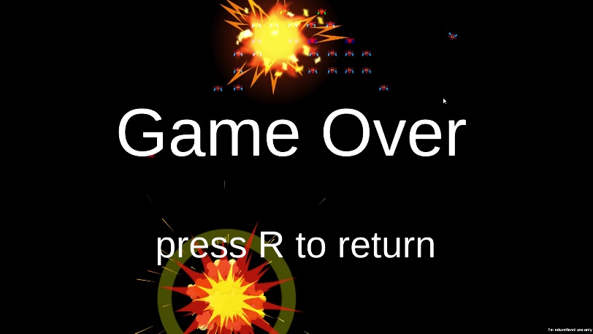
ジャンル | シューティング
プラットフォーム | PC
開発環境 | Unity
使用言語 | C#(VisualStudio)
制作期間 | 1か月
チーム人数 | 個人

■ゲーム概要
学校の制作課題として制作した、ナムコ様から発売されている「ギャラクシアン」を模倣したゲームです。本家をよく観察しながら似た動きになるように制作しました。

■制作担当箇所
個人開発のため、すべての作成箇所を自分が担当しました。 制作課題として出題されたテーマだったため、納期が設定されていました。その納期に間に合うように作らなくてはならない内容から予定を逆算して間に合うようなスケジュールを組むように工夫しました。

■アピールポイント
敵の動きや当たり判定などのレンダリング以外の部分に関しては、ColliderやRigidBodyなどのコンポーネントを使用せずスクリプトから動作をすべて自作しました。 また、すでに完成されているゲームを元のソースコードなしで模倣するという性質上、ゲームの仕様や全体の動きなどをよく分析する必要がありました。しかし、そのようなポイントを意識して制作を行うことによって、他人の作ったものを理解する能力を高めました。

■ファイル名

